상품제안서
모모카멜 패브릭컵받침 면끈직조 티코스터 원형 4가지색상 (LS01) | 상품코드: F26877

 |  |  |  |  |  |  | 02-412-0044 | www.easy1.co.kr
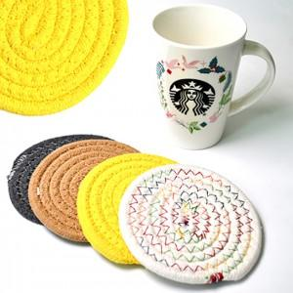

【상세/제작정보】 | 기본수량 미만 인쇄시 비용 추가. 인쇄,포장,택배비 별도 스티커 제작및 부착 비용 별도 문의.

【인쇄/포장옵션】 | 전사(풀컬러) / 포장불가능

【공급단가】 | 수량 | 100~ | 300~ | 500~ | 1,000~ | 3,000~
*VAT별도 | 단가 | 1,280원 | 1,260원 | 1,230원 | 1,180원 | 1,130원

【상품 URL】 | https://easy1.co.kr:443/src/goods_detail.php?gdno=26877

